Backlog
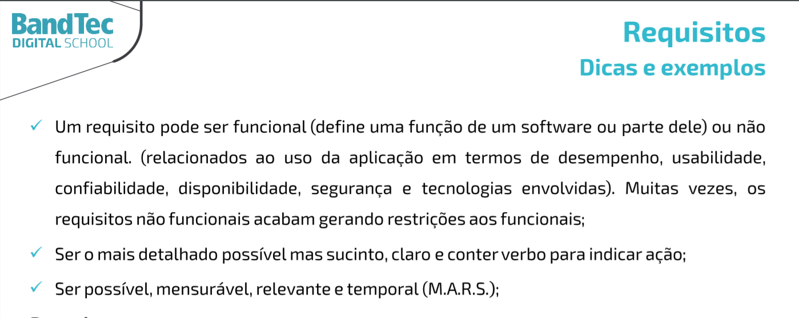
Projeto - Harbor Solutions
Backlog

1 | Pesquisa & Inovação | Requisito | Classificação | Nivel de Importância
 | 1 | Documentação do contexto do negócio | RNF | Essencial
 | 2 | Diagrama da solução | RNF | Essencial
 | 3 | Justificativa | RNF | Essencial
 | 4 | Projeto criado e configurado no GitHub | RNF | Essencial
2 | Website
 | 5 | Protótipo do website - modelo institucional | RNF | Essencial
 | 6 | Login do usuário | RF | Importante
 | 7 | Quem somos nós | RNF | Importante
 | 8 | Missão/ Valores/ Visão | RNF | Importante
 | 9 | Cadastro cliente/ login | RF | Importante
 | 10 | dashboard | RF | Importante
3 | Banco de Dados
 | 11 | Tabelas criadas no MySQL - Protótipo - Individual | RNF | Essencial
 | 12 | Execução de Script de Inserção de Registros | RNF | Essencial
 | 13 | Execução de Script de Consulta de Dados | RNF | Essencial
4 | Arquitetura Computacional
 | 14 | Preparar Arduino/Simulador | RNF | Essencial
 | 15 | Executar Código Arduíno/Simulador | RNF | Essencial
 | 16 | Escolher e testar o sensor no Simulador | RNF | Essencial
5 | Algoritmos
 | 17 | Protótipo do Site Institucional | RNF | Essencial
 | 18 | Tela de simulador financeiro (individual) | RF | Essencial

